25
ВАЛОВИЙ РЕГІОНАЛЬНИЙ ПРОДУКТ У 2019 РОЦІ (у фактичних цінах)
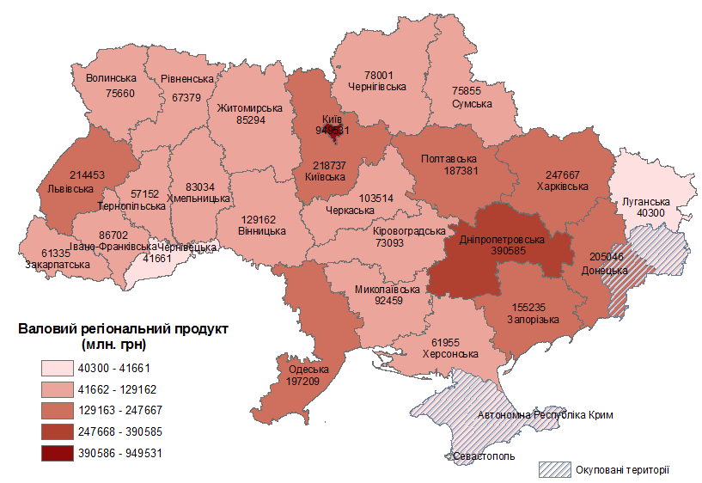

25

26
 | Індекси фізичного обсягу ВРП за 201рік

 | Всьго по регіонах
 | Україна |  | 103.2
 | Вінницька | 108.7 | 103.2
 | Волинська | 94.3 | 103.2
 | Дніпропетровська | 103.8 | 103.2
 | Донецька | 101.8 | 103.2
 | Житомирська | 100.6 | 103.2
 | Закарпатська | 101.5 | 103.2
 | Запорізька | 102.7 | 103.2
 | Івано-Франківська | 106.2 | 103.2
 | Київська | 104.1 | 103.2
 | Кіровоградська | 106.2 | 103.2
26 | Луганська | 104.5 | 103.2
 | Львівська | 104.6 | 103.2
 | Миколаївська | 106.7 | 103.2
 | Одеська | 103.5 | 103.2
 | Полтавська | 101.1 | 103.2
 | Рівненська | 107.1 | 103.2
 | Сумська | 101.9 | 103.2
 | Тернопільська | 103.6 | 103.2
 | Харківська | 101.4 | 103.2
 | Херсонська | 104.6 | 103.2
 | Хмельницька | 100.7 | 103.2
 | Черкаська | 103.7 | 103.2
 | Чернівецька | 105.1 | 103.2
 | Чернігівська | 101.8 | 103.2
 | м.Київ | 103.1 | 103.2

27
ВАЛОВИЙ РЕГІОНАЛЬНИЙ ПРОДУКТ У РОЗРАХУНКУ НА ОДНУ ОСОБУ У 2019 РОЦІ (у фактичних цінах, грн)
 | Україна

 | Вінницька | 83175 | 94661
 | Волинська | 73215 | 94661
 | Дніпропетровська | 122379 | 94661
 | Донецька | 49422 | 94661
 | Житомирська | 70247 | 94661
 | Закарпатська | 48861 | 94661
 | Запорізька | 91498 | 94661
 | Івано-Франківська | 63254 | 94661
 | Київська | 123267 | 94661
 | Кіровоградська | 77816 | 94661
 | Луганська | 18798 | 94661
 | Львівська | 85198 | 94661
 | Миколаївська | 82149 | 94661
 | Одеська | 82903 | 94661
 | Полтавська | 134449 | 94661
 | Рівненська | 58332 | 94661
27 | Сумська | 70576 | 94661
 | Тернопільська | 54833 | 94661
 | Харківська | 92864 | 94661
 | Херсонська | 59987 | 94661
 | Хмельницька | 65916 | 94661
 | Черкаська | 86319 | 94661
 | Чернівецька | 46136 | 94661
 | Чернігівська | 78118 | 94661
 | м.Київ | 320885 | 94661

28
Частка регіонів у ВВП України у 2019 році, %
м.Київ |  | 23.9
Дніпропетровська |  | 9.8
Харківська |  | 6.2
Львівська |  | 5.4
Донецька |  | 5.2
Київська |  | 5.5
Одеська |  | 5
Полтавська |  | 4.7
Запорізька |  | 3.9
Вінницька |  | 3.3
Черкаська |  | 2.6
Миколаївська |  | 2.3
Івано-Франківська |  | 2.2
Житомирська |  | 2.1
Хмельницька |  | 2.1
Чернігівська |  | 2
Сумська |  | 1.9
Волинська |  | 1.9
Кіровоградська |  | 1.8
Рівненська |  | 1.7
Херсонська |  | 1.6
Закарпатська |  | 1.5
Тернопільська |  | 1.4
Луганська |  | 1
Чернівецька |  | 1

 | м.Київ | 23.9
 | Дніпропетровська | 9.8
 | Харківська | 6.2
 | Львівська | 5.4
 | Донецька | 5.2
 | Київська | 5.5
 | Одеська | 5.0
 | Полтавська | 4.7
 | Запорізька | 3.9
 | Вінницька | 3.3
 | Черкаська | 2.6
 | Миколаївська | 2.3
 | Івано-Франківська | 2.2
 | Житомирська | 2.1
 | Хмельницька | 2.1
 | Чернігівська | 2.0
 | Сумська | 1.9
 | Волинська | 1.9
 | Кіровоградська | 1.8
28 | Рівненська | 1.7
 | Херсонська | 1.6
 | Закарпатська | 1.5
 | Тернопільська | 1.4
 | Луганська | 1.0
 | Чернівецька | 1.0

карта (А)
 | ВАЛОВА ДОДАНА ВАРТІСТЬ СІЛЬСЬКОГО ГОСПОДАРСТВА,
 | ЛІСОВОГО ГОСПОДАРСТВА ТА РИБНОГО ГОСПОДАРСТВА У 2019 РОЦІ
 | (у фактичних цінах)
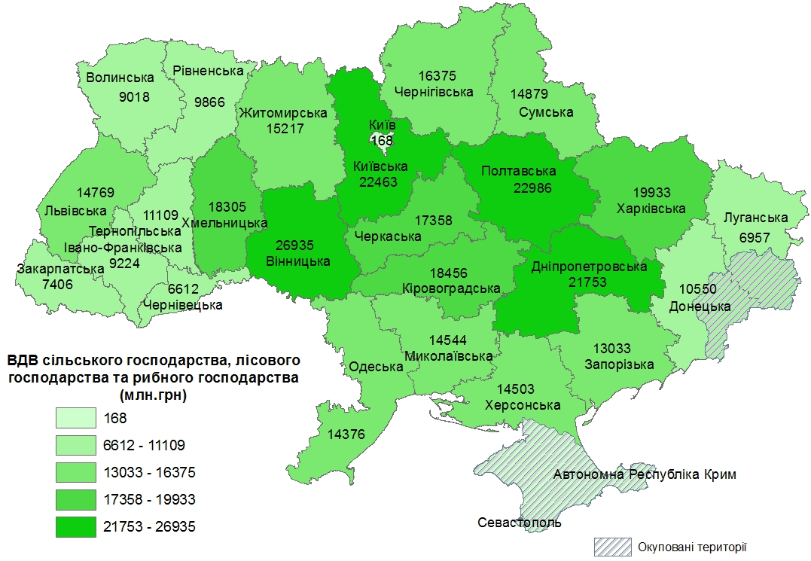

55

карта (В)
 | ВАЛОВА ДОДАНА ВАРТІСТЬ ДОБУВНОЇ ПРОМИСЛОВОСТІ І РОЗРОБЛЕННЯ КАР'ЄРІВ У 2019 РОЦІ
 | (у фактичних цінах)
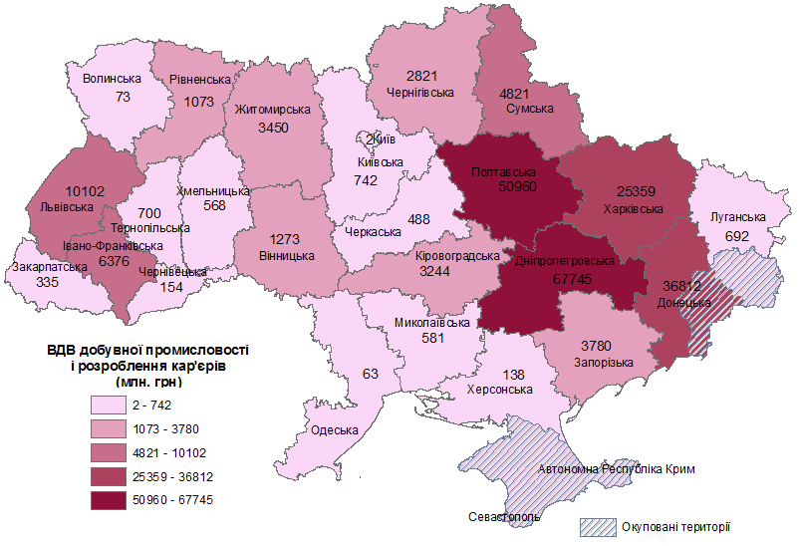

57

карта (С)
 | ВАЛОВА ДОДАНА ВАРТІСТЬ ПЕРЕРОБНОЇ ПРОМИСЛОВОСТІ У 2019 РОЦІ
 | (у фактичних цінах)
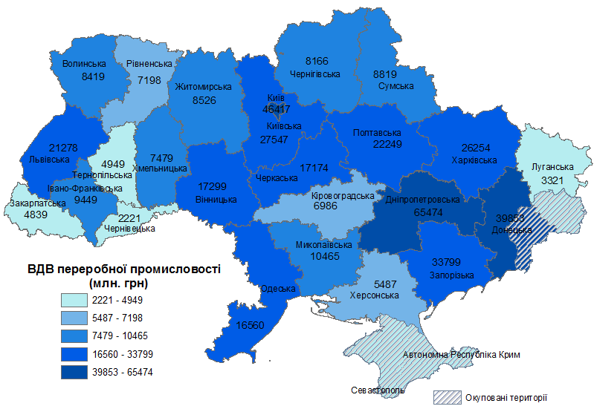

59

карта (D)
 | ВАЛОВА ДОДАНА ВАРТІСТЬ ПОСТАЧАННЯ ЕЛЕКТРОЕНЕРГІЇ, ГАЗУ, ПАРИ ТА КОНДИЦІЙОВАНОГО ПОВІТРЯ У 2019 РОЦІ
 | (у фактичних цінах)
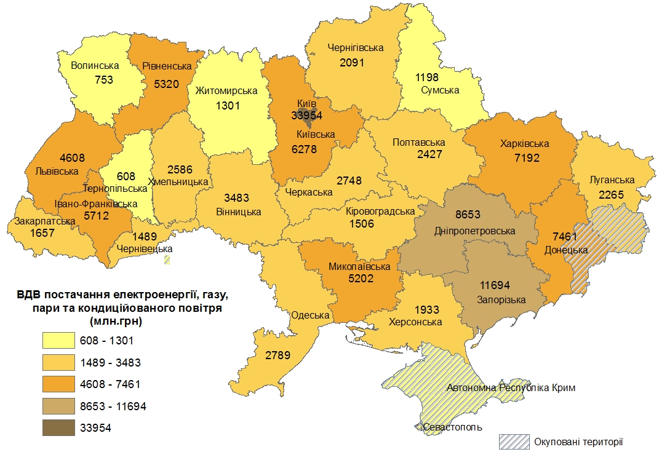

61

карта (Е)
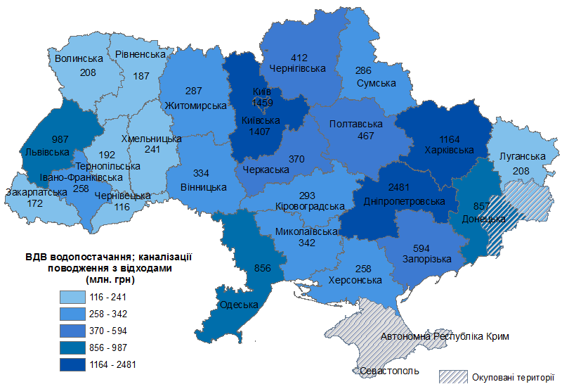
 | ВАЛОВА ДОДАНА ВАРТІСТЬ ВОДОПОСТАЧАННЯ; КАНАЛІЗАЦІЇ ТА ПОВОДЖЕННЯ З ВІДХОДАМИ У 2019 РОЦІ
 | (у фактичних цінах)

63

карта (F)
 | ВАЛОВА ДОДАНА ВАРТІСТЬ БУДІВНИЦТВА У 2019 РОЦІ
 | (у фактичних цінах)
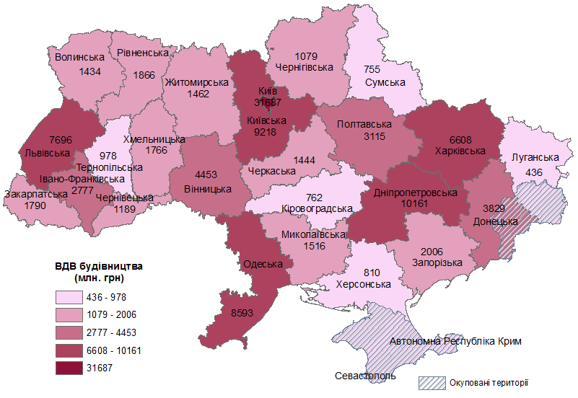

65

карта (G)
 | ВАЛОВА ДОДАНА ВАРТІСТЬ ОПТОВОЇ ТА РОЗДРІБНОЇ ТОРГІВЛІ; РЕМОНТУ АВТОТРАНСПОРТНИХ ЗАСОБІВ І МОТОЦИКЛІВ У 2019 РОЦІ
 | (у фактичних цінах)
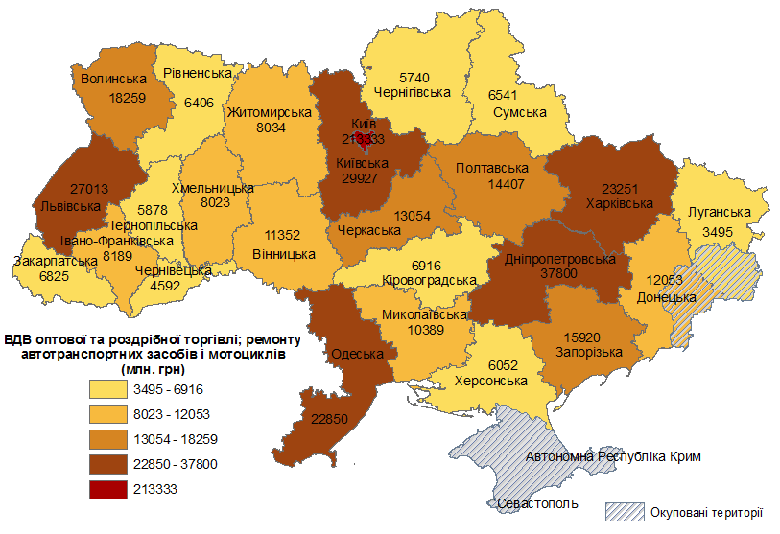

67

карта (H)
 | ВАЛОВА ДОДАНА ВАРТІСТЬ ТРАНСПОРТУ, СКЛАДСЬКОГО ГОСПОДАРСТВА, ПОШТОВОЇ ТА КУР'ЄРСЬКОЇ ДІЯЛЬНОСТІ У 2019 РОЦІ
 | (у фактичних цінах)
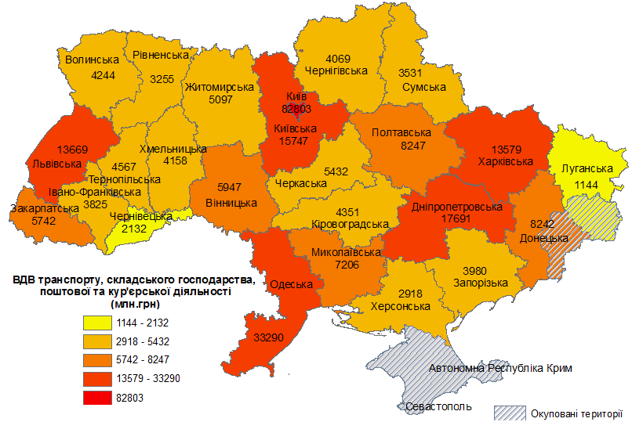

69

карта (I)
 | ВАЛОВА ДОДАНА ВАРТІСТЬ ТИМЧАСОВОГО РОЗМІЩУВАННЯ Й ОРГАНІЗАЦІЇ ХАРЧУВАННЯ У 2019 РОЦІ
 | (у фактичних цінах)
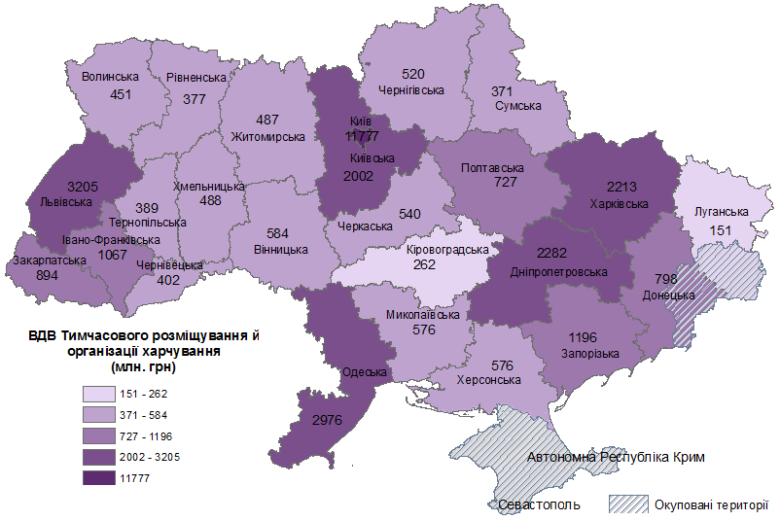

71

карта (J)
 | ВАЛОВА ДОДАНА ВАРТІСТЬ ІНФОРМАЦІЇ ТА ТЕЛЕКОМУНІКАЦІЙ У 2019 РОЦІ
 | (у фактичних цінах)
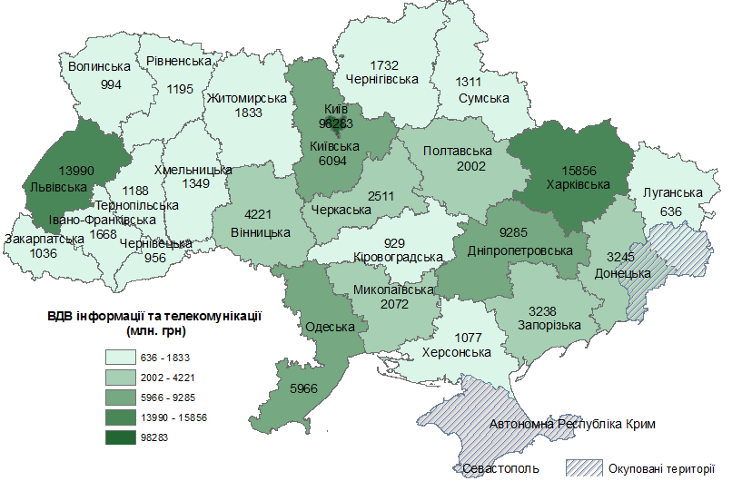

73

карта (К)
 | ВАЛОВА ДОДАНА ВАРТІСТЬ ФІНАНСОВОЇ ТА СТРАХОВОЇ ДІЯЛЬНОСТІ У 2019 РОЦІ
 | (у фактичних цінах)
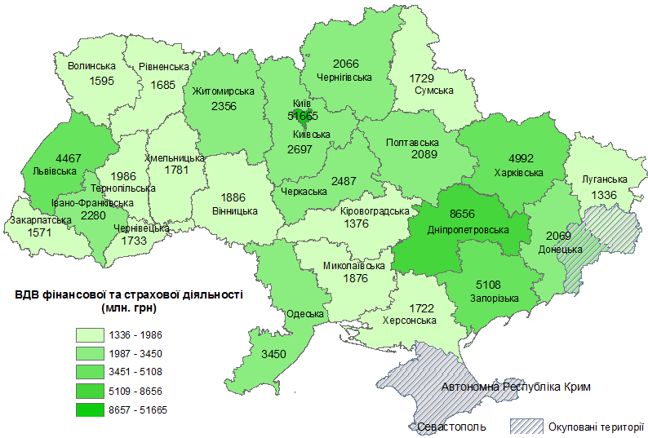

75

карта (L)
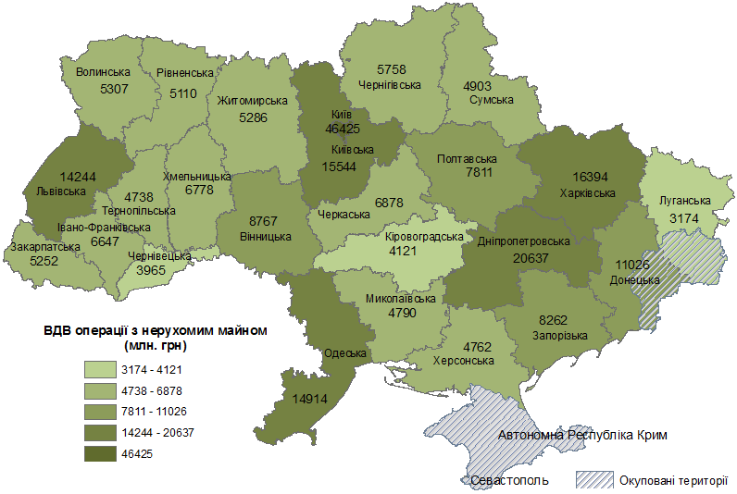
 | ВАЛОВА ДОДАНА ВАРТІСТЬ ОПЕРАЦІЙ З НЕРУХОМИМ МАЙНОМ У 2019 РОЦІ
 | (у фактичних цінах)

77

карта (M)
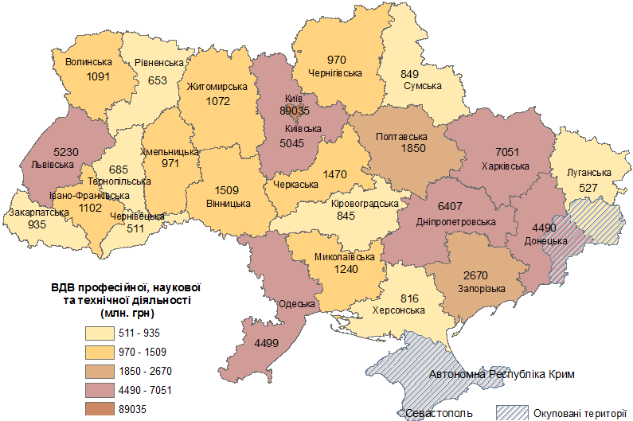
 | ВАЛОВА ДОДАНА ВАРТІСТЬ ПРОФЕСІЙНОЇ, НАУКОВОЇ ТА ТЕХНІЧНОЇ ДІЯЛЬНОСТІ У 2019 РОЦІ
 | (у фактичних цінах)

79

карта (N)
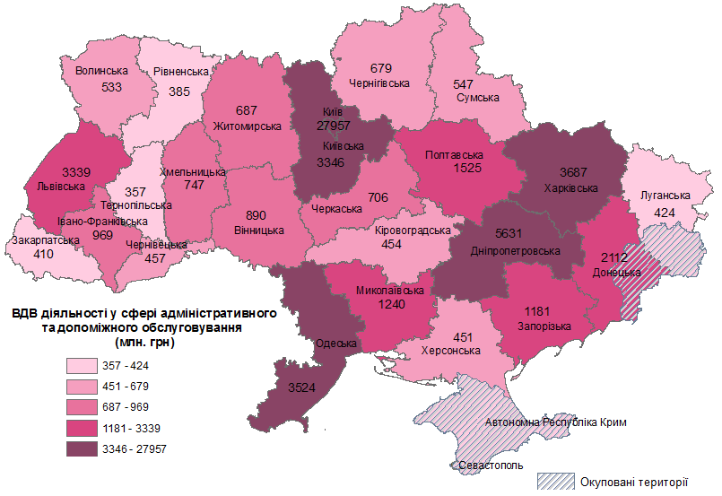
 | ВАЛОВА ДОДАНА ВАРТІСТЬ ДІЯЛЬНОСТІ У СФЕРІ АДМІНІСТРАТИВНОГО ТА ДОПОМІЖНОГО ОБСЛУГОВУВАННЯ У 2019 РОЦІ
 | (у фактичних цінах)

81

карта (О)
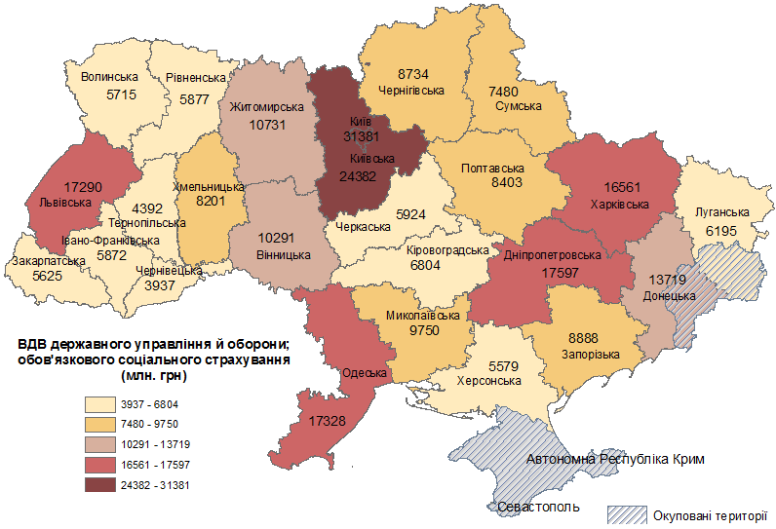
 | ВАЛОВА ДОДАНА ВАРТІСТЬ ДЕРЖАВНОГО УПРАВЛІННЯ Й ОБОРОНИ; ОБОВ'ЯЗКОВОГО СОЦІАЛЬНОГО СТРАХУВАННЯ У 2019 РОЦІ
 | (у фактичних цінах)

83

карта (P)
 | ВАЛОВА ДОДАНА ВАРТІСТЬ ОСВІТИ У 2019 РОЦІ
 | (у фактичних цінах)
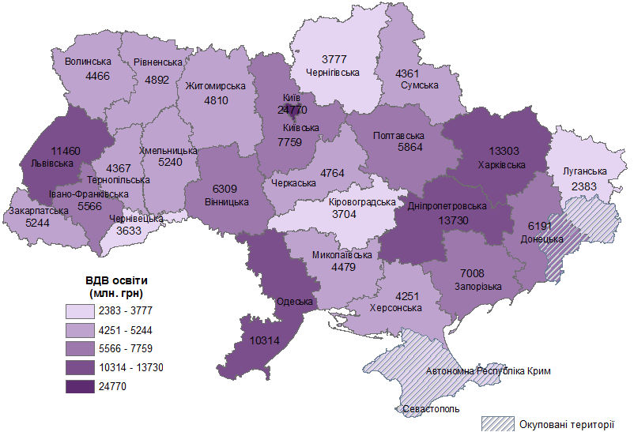

85

карта (Q)
 | ВАЛОВА ДОДАНА ВАРТІСТЬ ДІЯЛЬНОСТІ ОХОРОНИ ЗДОРОВ'Я ТА НАДАННЯ СОЦІАЛЬНОЇ ДОПОМОГИ У 2019 РОЦІ
 | (у фактичних цінах)
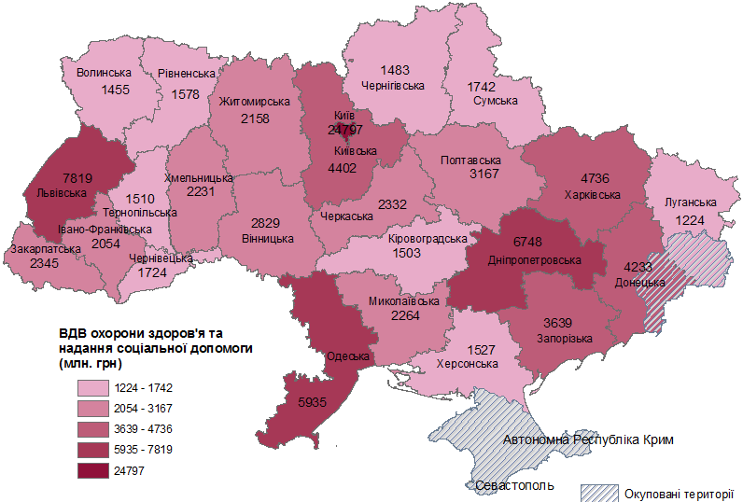

87

карта (R)
 | ВАЛОВА ДОДАНА ВАРТІСТЬ МИСТЕЦТВА, СПОРТУ, РОЗВАГ ТА ВІДПОЧИНКУ У 2019 РОЦІ
 | (у фактичних цінах)
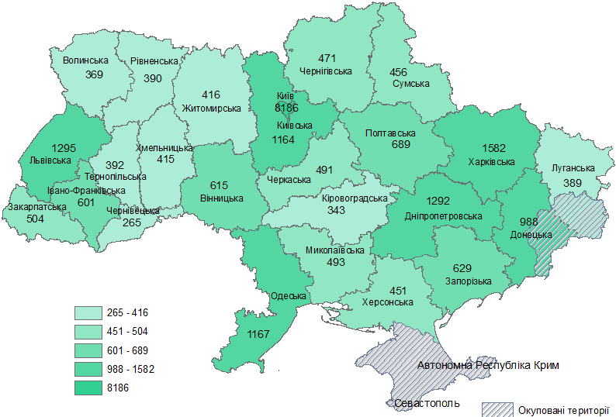

7266

89

карта (S)
 | ВАЛОВА ДОДАНА ВАРТІСТЬ НАДАННЯ ІНШИХ ВИДІВ ПОСЛУГ У 2019 РОЦІ
 | (у фактичних цінах)
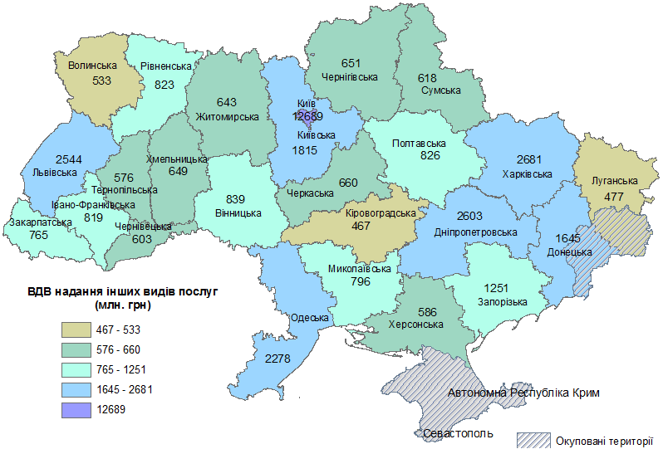

91

133
Переробна промисловість | 25.6
Оптова та роздрібна торгівля;ремонт автотранспортних засобів і мотоциклів | 12.6
Сільське господарство, мисливство, лісове господарство | 10.4
Транспорт,складське господарство,поштова та кур'єрська діяльність | 7.0
Будівництво | 6.8
Добувна промисловість та розроблення кар'єрів | 5.2
Постачання електроенергії,газу,пари та кондиційованого повітря | 4.8
Інформація та телекомунікації | 4.5
Державне управління й оборона;обов'язкове соціальне страхування | 4.2
Операції з нерухомим майном | 4.1
Професійна, наукова та технічна діяльність | 3.4
Освіта | 2.9
Охорона здоров'я та надання соціальної допомоги | 2.2
Фінансова та страхова діяльність | 2.2
Діяльність у сфері адміністративного та допоміжного обслуговування | 1.5
Тимчасове розміщування й організація харчування | 0.8
Надання інших видів послуг | 0.7
Водопостачання;каналізація,поводження з відходами | 0.6
Мистецтво,спорт,розваги та відпочинок | 0.5
 | Переробна промисловість | 25.6
 | Оптова та роздрібна торгівля;ремонт автотранспортних засобів і мотоциклів | 12.6
 | Сільське господарство, мисливство, лісове господарство | 10.4 | (у фактичних цінах,% до підсумку)
 | Транспорт,складське господарство,поштова та кур'єрська діяльність | 7.0
 | Будівництво | 6.8
 | Добувна промисловість та розроблення кар'єрів | 5.2
 | Постачання електроенергії,газу,пари та кондиційованого повітря | 4.8
 | Інформація та телекомунікації | 4.5
 | Державне управління й оборона;обов'язкове соціальне страхування | 4.2
 | Операції з нерухомим майном | 4.1
 | Професійна, наукова та технічна діяльність | 3.4
 | Освіта | 2.9
 | Охорона здоров'я та надання соціальної допомоги | 2.2
 | Фінансова та страхова діяльність | 2.2
 | Діяльність у сфері адміністративного та допоміжного обслуговування | 1.5
 | Тимчасове розміщування й організація харчування | 0.8
 | Надання інших видів послуг | 0.7
133 | Водопостачання;каналізація,поводження з відходами | 0.6
 | Мистецтво,спорт,розваги та відпочинок | 0.5

 |  | 100.0

ВЕД, що надають послуги

134
 | Оптова та роздрібна торгівля;ремонт автотранспортних засобів і мотоциклів

 |  |  | (у фактичних цінах,% до підсумку)
 | Оптова та роздрібна торгівля;ремонт автотранспортних засобів і мотоциклів | 15.4
 | Переробна промисловість | 12.6
 | Сільське господарство, мисливство, лісове господарство | 10.4
 | Державне управління й оборона; обов'язкове соціальне страхування | 7.8
 | Транспорт, складське господарство, поштова та кур'єрська діяльність | 7.7
 | Операції з нерухомим майном | 7.1
 | Добувна промисловість і розроблення кар'єрів | 6.5
 | Інформація та телекомунікації | 5.3
 | Освіта | 5.1
 | Професійна, наукова та технічна діяльність | 4.1
 | Постачання електроенергії, газу, пари та кондиційованого повітря | 3.7
 | Фінансова та страхова діяльність | 3.4
 | Будівництво | 3.1
 | Охорона здоров'я та надання соціальної допомоги | 2.8
 | Діяльність у сфері адміністративного та допоміжного обслуговування | 1.8
 | Надання інших видів послуг | 1.1
 | Тимчасове розміщування й організація харчування | 1.0
 | Мистецтво, спорт, розваги та відпочинок | 0.7
 | Водопостачання; каналізація, поводження з відходами | 0.4
134 |  | 100.0

 | Сума ВЕД, що надають послуги | 5.0

ВЕД, що надають послуги

